プレゼント
プレゼント
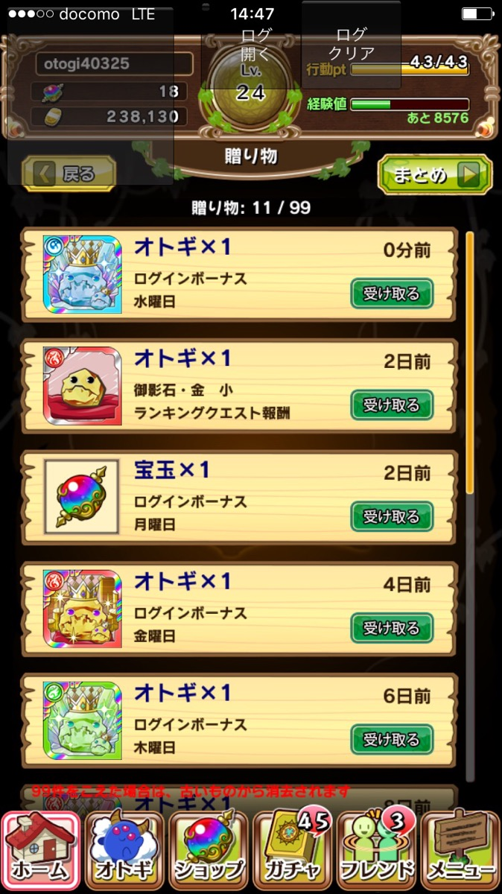
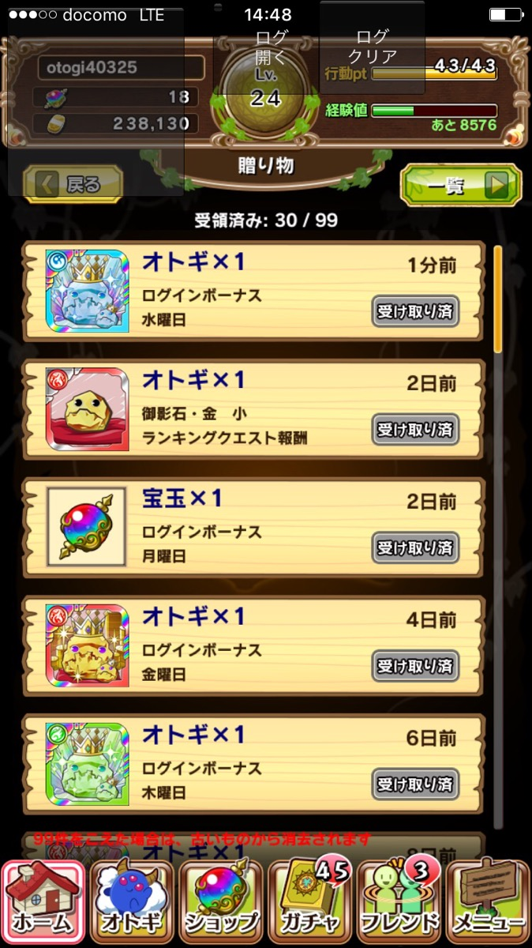
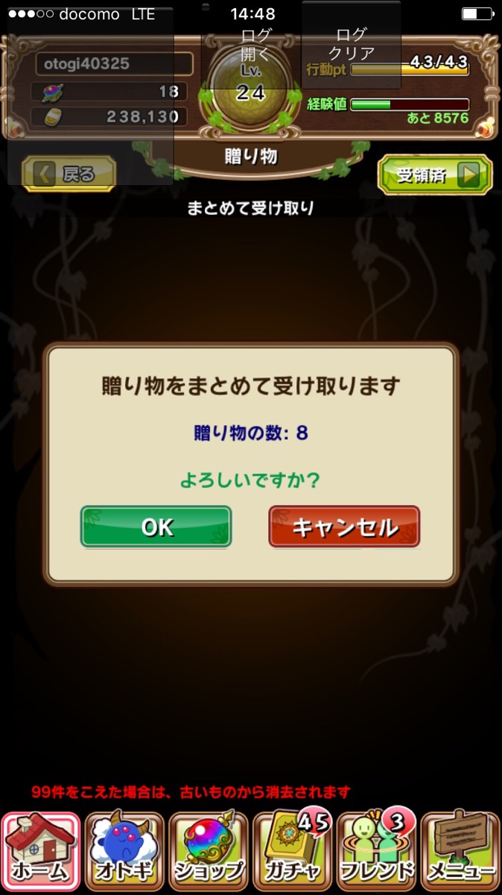
 | 『贈り物』を『プレゼント』に名称変更
 | 理由はゲームの機能名称は他と合わせた方がわかりやすい状態のため

 | 現在贈り物と表示されている箇所はすべてプレゼントと修正する
 | ・ホーム画面
 | ・贈り物画面
 | ・ログインボーナスダイアログ

 | 一括受け取りボタンを設置する

ミッション
ミッション

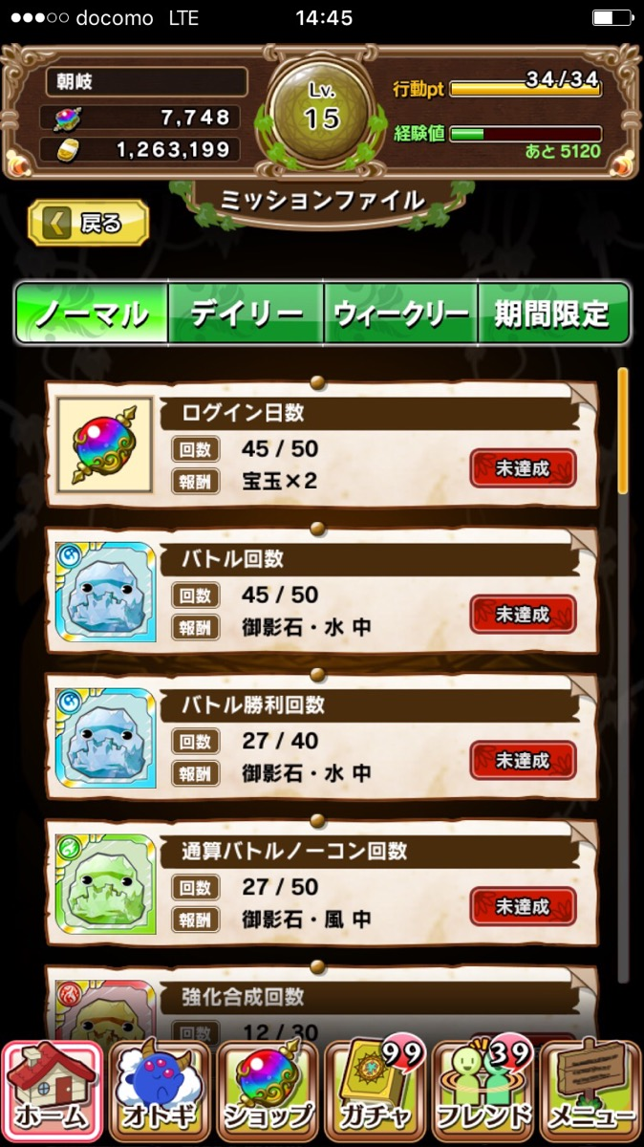
 | 『ミッションファイル』を『ミッション』に名称変更
 | 理由はゲームの機能名称は他と合わせた方がわかりやすい状態のため

 | 現在ミッションファイルと表示されている箇所はすべてミッションと修正する
 | ・ホーム画面
 | ・ミッションファイル画面

 | 一括受け取りボタンを設置する

オトギ所持枠拡張
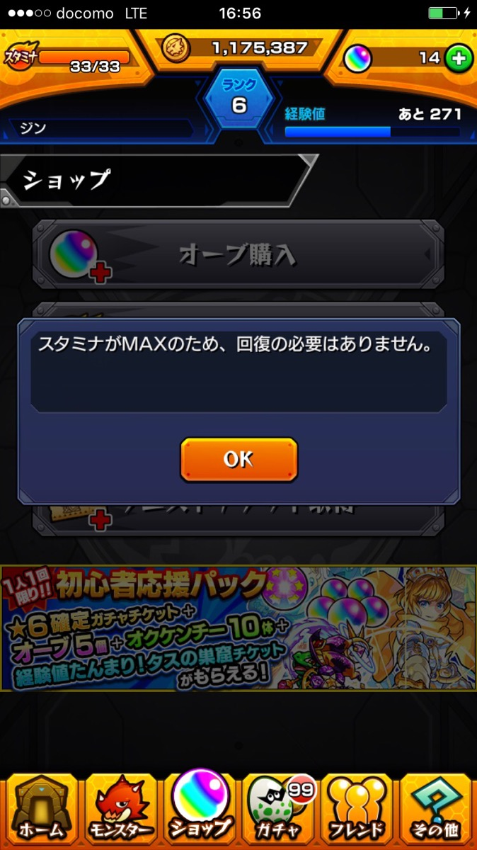
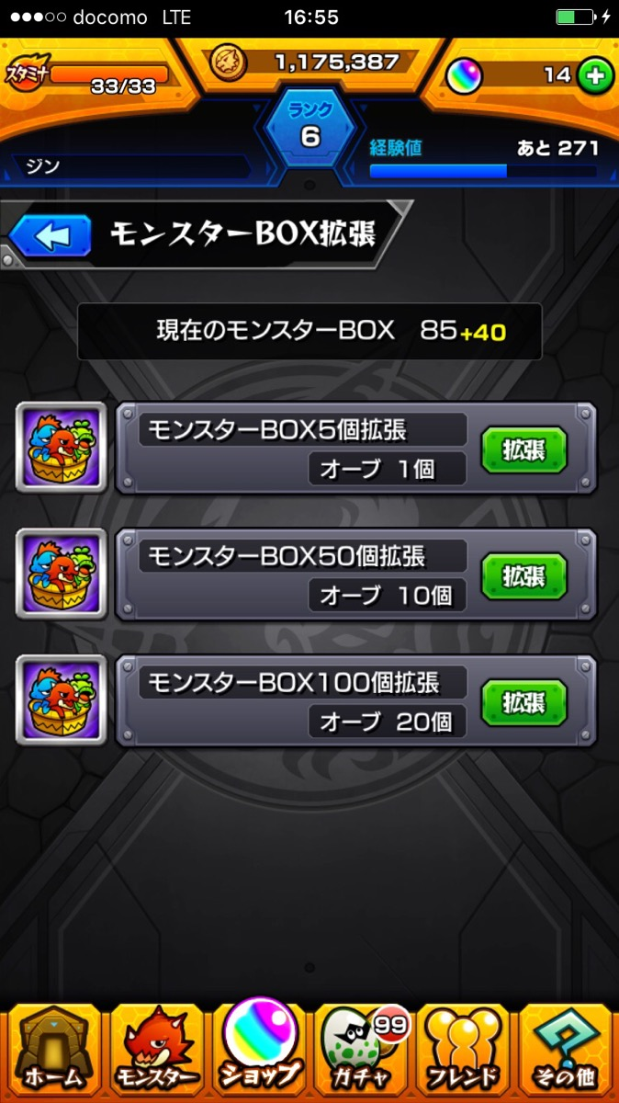
オトギ所持枠拡張

